상품제안서
지구생각 친환경 3종세트(텀블러473ml+시장가방+크린랩친환경크린백 [크린랲]) | 상품코드: F28918

 |  |  |  |  |  |  | 02-412-0044 | www.easy1.co.kr
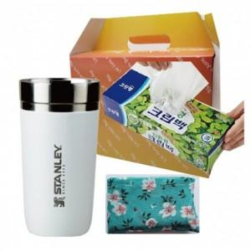

【상세/제작정보】 | 기본수량 미만 인쇄시 비용 추가. 스티커 제작및 부착 비용 별도 문의. 텀블러인쇄, 시장가방인쇄 별도문의.

【인쇄/포장옵션】 | / 포장불가능

【공급단가】 | 수량 | 40~ | 120~ | 500~ | 1,000~ | 2,000~
*VAT별도 | 단가 | 34,920원 | 34,330원 | 33,460원 | 32,880원 | 32,010원

【상품 URL】 | https://easy1.co.kr:443/src/goods_detail.php?gdno=28918

